상품제안서
Qi2 프로 3in1 트랜스 폼 애플호환 고속 무선 충전기 UC320QI2 | 상품코드: F29716

 |  |  |  |  |  |  | 02-412-0044 | www.easy1.co.kr
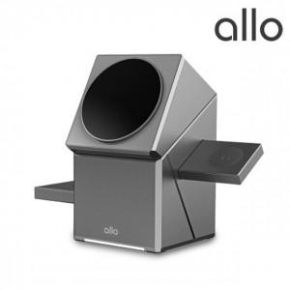

【상세/제작정보】 | -쇼핑백 1200원 부과세별도

【인쇄/포장옵션】 | 레이저, 풀칼라 / 포장지포장

【공급단가】 | 수량 | 30~ | 50~ | 100~ | 300~ | 500~
*VAT별도 | 단가 | 44,280원 | 43,520원 | 42,760원 | 41,990원 | 41,230원

【상품 URL】 | https://dev.easy1.co.kr:443/src/goods_detail.php?gdno=29716

